상품제안서
홀로그램 파우치 | 상품코드: F01388

 |  |  |  |  |  |  | 02-412-0044 | www.easy1.co.kr
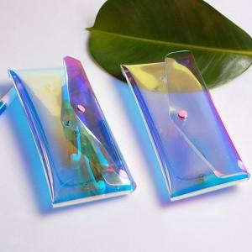 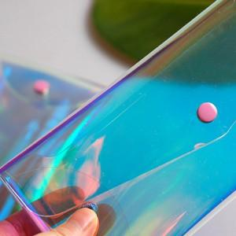

【상세/제작정보】 | 파우치인쇄 기본실크인쇄 기본수량 이하 주문시 수량100개30.000원,200개40.000원,300개50.000원,400개60.000원 파우치인쇄 불박인쇄 별도 조각비 30.000원 불박인쇄100~200개40.000원 200개이상 제작시 개당200원씩 입니다

【인쇄/포장옵션】 | 실크 / OPP(비닐)

【공급단가】 | 수량 | 500~ | 1,000~ | 2,000~ | 3,000~ | 5,000~
*VAT별도 | 단가 | 6,080원 | 5,850원 | 5,630원 | 5,400원 | 5,270원

【상품 URL】 | https://easy1.co.kr:443/src/goods_detail.php?gdno=1388

